상품제안서
UV 3단 수동 양우산 | 상품코드: S42418

 |  |  |  |  |  |  | 02-713-8555 | www.synergygift.co.kr
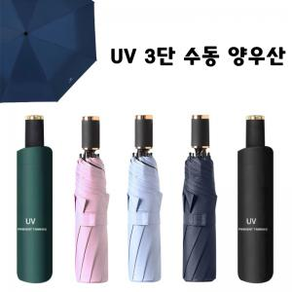

【상세/제작정보】 | ＊아이보리 그레이색상은 임시로 운영하는 색상입니다. 재고확인해주세요<br>

【인쇄/포장옵션】 | 레이저 / 포장지포장

【공급단가】 | 수량 | 50~ | 100~ | 500~ | 1,000~ | 3,000~
*VAT별도 | 단가 | 4,810원 | 4,550원 | 4,320원 | 4,210원 | 4,140원

【상품 URL】 | https://www.synergygift.co.kr:443/src/goods_detail.php?gdno=42418

